Hoja1
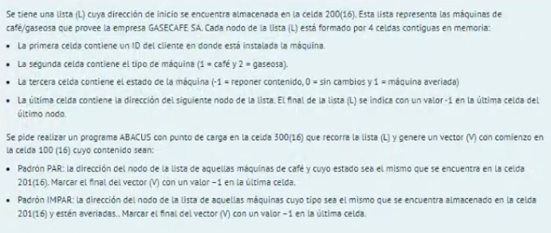

 | Como pienso la resolucion?

 | Iniciar celdas Auxiliares |  | Lista:
 | Guardar Direccion Nodo Actual |  | ID | TipoMaq | Estado | Dir. Prox o -1
 | Generar Instrucción Carga Lista
 | Verificar que sea maquina de café |  | Vector:
 | Si no es maquina de café, que bifurque a avanzar |  | Dir. Nodo Maquinas Café con Mismo Estado que 201 |  |  |  | menos 1 al final

 | Si es maquina café:
 | Avanzamos para ver estado
 | Not Estado +1
 | Sumamos al estado de 201
 | Si es 0, Ponemos en vector

 | Para Insertar en vector:
 | Cargamos contenido 254 (direccion del nodo)
 | Almacenamos en 100, usando instrucción 2100
 | Cargamos instrucción anterior
 | Sumamos 1
 | La guardamos en el mismo lugar, para la siguiente iteracion
 | Bifurcar a Avanzar

 | Avanzar:
 | Cargamos instrucción Carga Lista
 | Sumamos 3
 | Si es -1, bifurcamos a poner -1 en vector y fin
 | Si no lo es, Almacenamos en 200 esta direccion y bifurcamos a 302

 | Almacenar -1:
 | Cargamos instrucción almacenar y la colocamos mas adelante
 | Cargamos -1 (FFFF)
 | Fin

Dir. De Memoria | Contenido | Comentarios
100 | EAEA | Inicio vector
…
200 | EAEA | Inicio Lista
…
250 | 1000 | Auxiliar Carga
251 | 0001 | Auxiliar 1
252 | 0002 | Auxiliar 2
253 | 0003 | Auxiliar 3
254 | EAEA | Aca va la direccion de la primer celda
…
300 | 0000 | (AC)=0000[16]
301 | 2100 | Limpiamos Contenido Celda 100
302 | 1200 | Cargar Direccion Memoria Primer Nodo
303 | 2254 | Guardamos Direccion Nodo Primer Celda
304 | 3250 | Genero Instrucción Carga Lista
305 | 2306 | La Almaceno en 306
306 | EAEA | Se Ejecuta Carga
307 | 1306 | Cargamos Instrucción Carga
308 | 3251 | Avanzamos 1
309 | 230A | Almacenamos Tipo Maquina en 30A
30A | EAEA | Cargamos Numero
30B | 4000
30C | 3251 | Lo hacemos Negativo
30D | 3251 | Le sumamos 1
30E | 8XXXX | Si es mayot a 0, no es maquina de café
30F | 1306 | Cargamos Instrucción Carga
310 | 3252 | Avanzamos 2
311 | 2312 | Almacenamos Instrucción Carga
312 | EAEA | Se carga Contenido
313 | 4000 | NOT(AC)
314 | 3251 | Lo hacemos Negativo
315 | 3201 | Lo sumamos al estado de la 201
316 | 7XXX | Si es 0, bifurcamos para insertar en vector
317 | 1306 | Cargamos Instrucción Carga
318 | 3253 | (AC)+=3
319 | 231A | Ponemos Instrucción en 31A
31A | EAEA | Cargamos
31B | 9XXX | Si es negativo, bifucamos al poner -1 en vec
31C | 2200 | Ponemos Nueva Direccion en Celda 200
31D | 0000 | (AC)=0000[16]
31E | 7302 | Bifurcamos al Inicio
31F | 1254 | Cargamos Direccion Nodo
320 | 2100 | Almacenamos Direccion Nodo en Vector
321 | 1320 | Cargamos en AC Instrucción Almacenar
322 | 3251 | Le sumamos 1
323 | 2320 | La Almacenamos en320
324 | 0000 | (AC)=0000[16]
325 | 7317 | Bifurco a Avanzar
326 | 1320 | Cargamos instrccion Almacenar en Vector
327 | 2329 | La Almacenamos en 329
328 | 0FFF | Cargamos -1
329 | EAEA | Se Almacena el -1
32A | FEEE | Fin de Programa

